2020_05_data
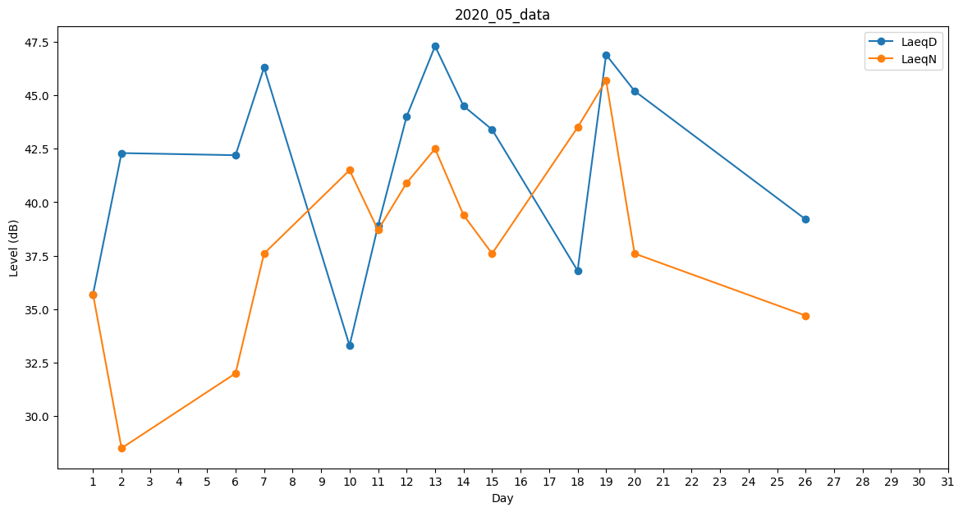
Day | LaeqD | LaeqN
1 | 35.7 | 35.7
2 | 42.3 | 28.5
3 | 0 | 34.7
4 | 43.6 | 0
5 | 42.6 | 0
6 | 42.2 | 32
7 | 46.3 | 37.6
8 | 42.1 | 0
9 | 34.9 | 0
10 | 33.3 | 41.5
11 | 38.9 | 38.7
12 | 44 | 40.9
13 | 47.3 | 42.5
14 | 44.5 | 39.4
15 | 43.4 | 37.6
16 | 35.7 | 0
17 | 0 | 44.6
18 | 36.8 | 43.5
19 | 46.9 | 45.7
20 | 45.2 | 37.6
21 | 44.2 | 0
22 | 43.1 | 0
23 | 42.2 | 0
24 | 42.2 | 0
25 | 41.2 | 0
26 | 39.2 | 34.7
27 | 46.5 | 0
28 | 44.4 | 0
29 | 46.2 | 0
30 | 0 | 0
31 | 0 | 0

